Maquettes
BASE DE DONNÉES |  |  |  |  |  |  |  |  |  |  |  |  |  |  |  | BOUTONS |  |  |  |  |  |  |  |  |  |  |  |  |  |  |  |  |  |  |  |  |  |  | VUE GÉNÉRALE (PSEUDO CODE)

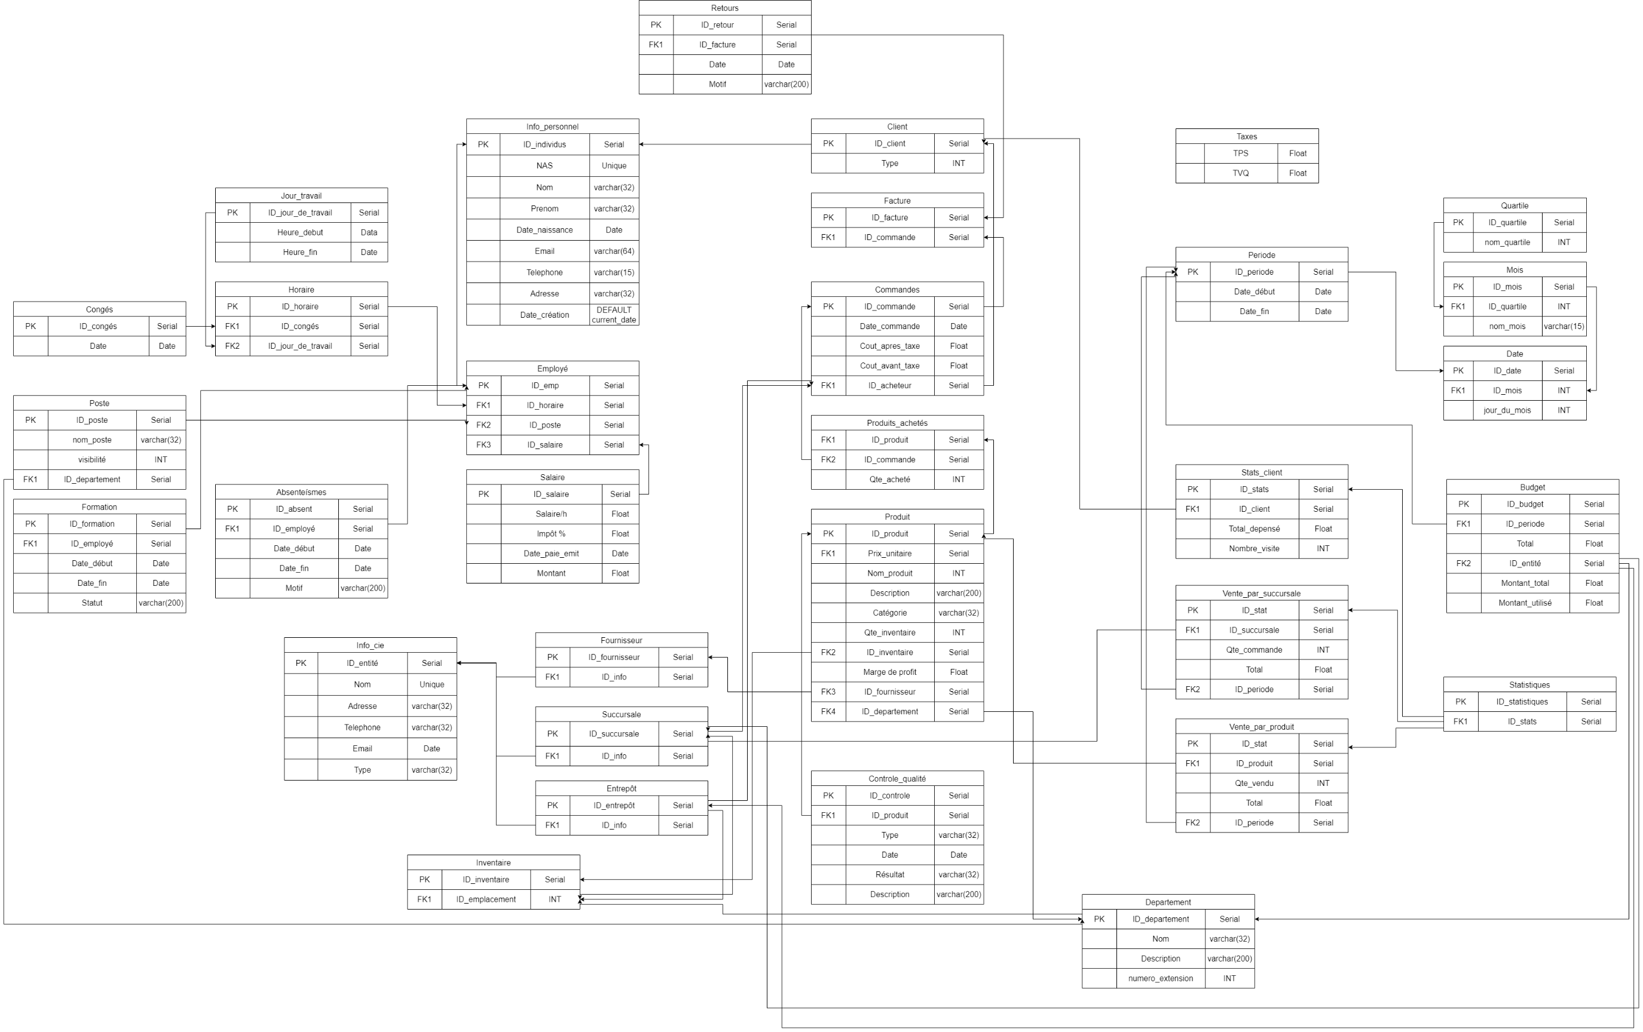
 |  |  |  |  |  |  |  |  |  |  |  |  |  |  |  | Ajouter |  |  |  |  |  |  |  |  |  |  |  |  |  |  |  |  |  |  |  |  |  |  | main:

 |  |  |  |  |  |  |  |  |  |  |  |  |  |  |  | Supprimer |  |  |  |  |  |  |  |  |  |  |  |  |  |  |  |  |  |  |  |  |  |  | succursale
 |  |  |  |  |  |  |  |  |  |  |  |  |  |  |  |  |  |  |  |  |  |  |  |  |  |  |  |  |  |  |  |  |  |  |  |  |  |  |  | inventaire
 |  |  |  |  |  |  |  |  |  |  |  |  |  |  |  | Modifier |  |  |  |  |  |  |  |  |  |  |  |  |  |  |  |  |  |  |  |  |  |  |  |  | nbre de produit restant
 |  |  |  |  |  |  |  |  |  |  |  |  |  |  |  |  |  |  |  |  |  |  |  |  |  |  |  |  |  |  |  |  |  |  |  |  |  |  |  | finance
 |  |  |  |  |  |  |  |  |  |  |  |  |  |  |  |  |  |  |  |  |  |  |  |  |  |  |  |  |  |  |  |  |  |  |  |  |  |  |  |  | vente
 |  |  |  |  |  |  |  |  |  |  |  |  |  |  |  |  |  |  |  |  |  |  |  |  |  |  |  |  |  |  |  |  |  |  |  |  |  |  |  |  | salaire
 |  |  |  |  |  |  |  |  |  |  |  |  |  |  |  |  |  |  |  |  |  |  |  |  |  |  |  |  |  |  |  |  |  |  |  |  |  |  |  |  | impot (depense entreprise)
 |  |  |  |  |  |  |  |  |  |  |  |  |  |  |  |  |  |  |  |  |  |  |  |  |  |  |  |  |  |  |  |  |  |  |  |  |  |  |  |  | t4 (fin de l'annee)
 |  |  |  |  |  |  |  |  |  |  |  |  |  |  |  |  |  |  |  |  |  |  |  |  |  |  |  |  |  |  |  |  |  |  |  |  |  |  |  |  | facture
 |  |  |  |  |  |  |  |  |  |  |  |  |  |  |  |  |  |  |  |  |  |  |  |  |  |  |  |  |  |  |  |  |  |  |  |  |  |  |  |  | numéro
 |  |  |  |  |  |  |  |  |  |  |  |  |  |  |  |  |  |  |  |  |  |  |  |  |  |  |  |  |  |  |  |  |  |  |  |  |  |  |  |  | cout
 |  |  |  |  |  |  |  |  |  |  |  |  |  |  |  |  |  |  |  |  |  |  |  |  |  |  |  |  |  |  |  |  |  |  |  |  |  |  |  |  | information client
 |  |  |  |  |  |  |  |  |  |  |  |  |  |  |  |  |  |  |  |  |  |  |  |  |  |  |  |  |  |  |  |  |  |  |  |  |  |  |  |  | information produit
 |  |  |  |  |  |  |  |  |  |  |  |  |  |  |  |  |  |  |  |  |  |  |  |  |  |  |  |  |  |  |  |  |  |  |  |  |  |  |  | employe
 |  |  |  |  |  |  |  |  |  |  |  |  |  |  |  |  |  |  |  |  |  |  |  |  |  |  |  |  |  |  |  |  |  |  |  |  |  |  |  |  | horaire
 |  |  |  |  |  |  |  |  |  |  |  |  |  |  |  |  |  |  |  |  |  |  |  |  |  |  |  |  |  |  |  |  |  |  |  |  |  |  |  |  | modifier horaire
 |  |  |  |  |  |  |  |  |  |  |  |  |  |  |  |  |  |  |  |  |  |  |  |  |  |  |  |  |  |  |  |  |  |  |  |  |  |  |  |  | afficher horaire
 |  |  |  |  |  |  |  |  |  |  |  |  |  |  |  |  |  |  |  |  |  |  |  |  |  |  |  |  |  |  |  |  |  |  |  |  |  |  |  |  |  | conge
 |  |  |  |  |  |  |  |  |  |  |  |  |  |  |  |  |  |  |  |  |  |  |  |  |  |  |  |  |  |  |  |  |  |  |  |  |  |  |  |  |  |  | modifier conge
 |  |  |  |  |  |  |  |  |  |  |  |  |  |  |  |  |  |  |  |  |  |  |  |  |  |  |  |  |  |  |  |  |  |  |  |  |  |  |  |  |  |  | afficher conge
 |  |  |  |  |  |  |  |  |  |  |  |  |  |  |  |  |  |  |  |  |  |  |  |  |  |  |  |  |  |  |  |  |  |  |  |  |  |  |  |  | fiche de paye
 |  |  |  |  |  |  |  |  |  |  |  |  |  |  |  |  |  |  |  |  |  |  |  |  |  |  |  |  |  |  |  |  |  |  |  |  |  |  |  | client
 |  |  |  |  |  |  |  |  |  |  |  |  |  |  |  |  |  |  |  |  |  |  |  |  |  |  |  |  |  |  |  |  |  |  |  |  |  |  |  | commande
 |  |  |  |  |  |  |  |  |  |  |  |  |  |  |  |  |  |  |  |  |  |  |  |  |  |  |  |  |  |  |  |  |  |  |  |  |  |  |  |  | liste de tout les commmande
 |  |  |  |  |  |  |  |  |  |  |  |  |  |  |  |  |  |  |  |  |  |  |  |  |  |  |  |  |  |  |  |  |  |  |  |  |  |  |  |  | commande precise
 |  |  |  |  |  |  |  |  |  |  |  |  |  |  |  |  |  |  |  |  |  |  |  |  |  |  |  |  |  |  |  |  |  |  |  |  |  |  |  | information
 |  |  |  |  |  |  |  |  |  |  |  |  |  |  |  |  |  |  |  |  |  |  |  |  |  |  |  |  |  |  |  |  |  |  |  |  |  |  | quitter

VUE ADMINISTRATEUR (CONTRÔLE TOTAL) |  |  |  |  |  |  |  |  |  | VUE EMPLOYÉ - Accès à l'inventaire et aux clients |  |  |  |  |  |  |  |  |  | VUE RESSOURCES HUMAINES - Accès aux succursales + entrepôts + employés + fournisseurs |  |  |  |  |  |  |  |  | VUE COMPTABILITÉ - Accès aux inventaires + employés pour les budgets salariaux et commandes

ERP |  |  |  |  |  |  |  |  | X | ERP |  |  |  |  |  |  |  |  | X | ERP |  |  |  |  |  |  |  | X | ERP |  |  |  |  |  |  |  |  | X
SUCCURSALE |  | ENTREPOT |  | ADMIN | PROFIL |  |  | DASHBOARD |  | SUCCURSALE |  | ENTREPOT |  | PROFIL | HORAIRE |  |  | DASHBOARD |  | SUCCURSALE |  | ENTREPOT |  | PROFIL | HORAIRE |  | DASHBOARD |  | SUCCURSALE |  | ENTREPOT |  | PROFIL | HORAIRE |  |  | DASHBOARD
Inventaire |  | Finance |  | Employées | Clients | Fournisseurs |  |  | … | Inventaire |  | Clients |  |  |  |  |  |  | … | Finance |  | Employées |  | Clients | Fournisseurs |  |  | … | Inventaire |  | Finance |  | Employées | Clients | Fournisseurs |  |  | …
MENU INTERESSANT | BLA BLA, information pertinente |  |  |  |  |  |  |  |  | MENU INTERESSANT | BLA BLA, information pertinente |  |  |  |  |  |  |  |  | MENU INTERESSANT | BLA BLA, information pertinente |  |  |  |  |  |  |  | MENU INTERESSANT | BLA BLA, information pertinente

Logged in as : … |  |  | Heure | Back |  |  | Sign-out |  |  | Logged in as : … |  |  | Heure | Back |  |  | Sign-out |  |  | Logged in as : … |  |  | Heure | Back |  | Sign-out |  |  | Logged in as : … |  |  | Heure | Back |  |  | Sign-out
Permission level : … |  |  | Date | Settings |  |  | Quitter |  |  | Permission level : … |  |  | Date | Settings |  |  | Quitter |  |  | Permission level : … |  |  | Date | Settings |  | Quitter |  |  | Permission level : … |  |  | Date | Settings |  |  | Quitter

 |  |  |  |  |  |  |  |  |  | VUE EMPLOYÉ (GÉRANT) - Accès idem employé + aux commandes pour l'inventaire + aux horaires EMP |  |  |  |  |  |  |  |  |  | VUE RESSOURCES HUMAINES (GÉRANT) - Accès idem RH + aux horaires des EMP RH |  |  |  |  |  |  |  |  | VUE COMPTABILITÉ (GÉRANT) - Accès idem COMP + aux horaires des EMP COMP

 |  |  |  |  |  |  |  |  |  | ERP |  |  |  |  |  |  |  |  | X | ERP |  |  |  |  |  |  |  | X | ERP |  |  |  |  |  |  |  |  | X
 |  |  |  |  |  |  |  |  |  | SUCCURSALE |  | ENTREPOT |  | PROFIL | HORAIRE |  |  | DASHBOARD |  | SUCCURSALE |  | ENTREPOT |  | PROFIL | HORAIRE |  | DASHBOARD |  | SUCCURSALE |  | ENTREPOT |  | PROFIL | HORAIRE |  |  | DASHBOARD
 |  |  |  |  |  |  |  |  |  | Inventaire |  | Clients |  |  |  |  |  |  | … | Finance |  | Employées |  | Clients | Fournisseurs |  |  | … | Inventaire |  | Finance |  | Employées | Clients | Fournisseurs |  |  | …
 |  |  |  |  |  |  |  |  |  | MENU INTERESSANT | BLA BLA, information pertinente |  |  |  |  |  |  |  |  | MENU INTERESSANT | BLA BLA, information pertinente |  |  |  |  |  |  |  | MENU INTERESSANT | BLA BLA, information pertinente

 |  |  |  |  |  |  |  |  |  | Logged in as : … |  |  | Heure | Back |  |  | Sign-out |  |  | Logged in as : … |  |  | Heure | Back |  | Sign-out |  |  | Logged in as : … |  |  | Heure | Back |  |  | Sign-out
 |  |  |  |  |  |  |  |  |  | Permission level : … |  |  | Date | Settings |  |  | Quitter |  |  | Permission level : … |  |  | Date | Settings |  | Quitter |  |  | Permission level : … |  |  | Date | Settings |  |  | Quitter

